상품제안서
[제이손]진공젓가락 2인수저+두배긴티스푼포크5P세트(SSA5+5) | 상품코드: F19100

 |  |  |  |  |  |  | 02-412-0044 | www.easy1.co.kr
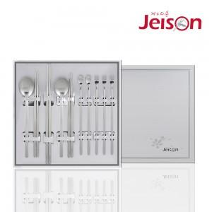

【상세/제작정보】 | 레이저 인쇄비용은 1세트 기준입니다. 형압인쇄는 별도 문의

【인쇄/포장옵션】 | 레이저 / 포장지포장

【공급단가】 | 수량 | 30~ | 50~ | 100~ | 300~ | 500~
*VAT별도 | 단가 | 19,710원 | 19,250원 | 18,940원 | 18,480원 | 17,710원

【상품 URL】 | https://easy1.co.kr:443/src/goods_detail.php?gdno=19100

